CollectiveAccess
Image | Object | Description | Date
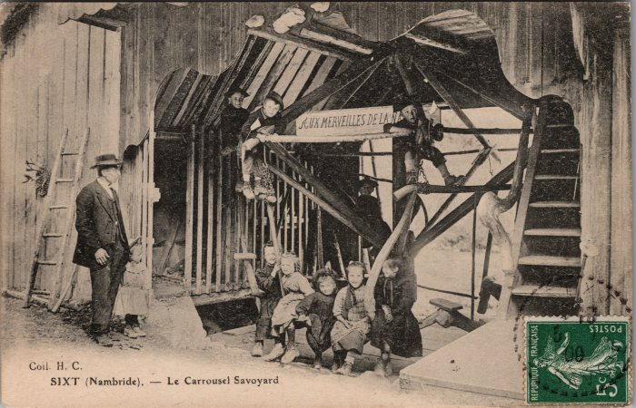 | Carte postale du "Carrousel Savoyard" à Nambride (2-3647) | Carte postale du "Carrousel Savoyard" à Nambride - 1909 Construit par Pierre-Marie MOCCAND “Pierre au Merle”, ce manège a été surnommé par les gens du pays le “Bois tordu”, d’abord conçu pour ses enfants puis petits et grands montaient dessus jusqu’à la fin de son fonctionnement en 1942.

